Portada_invierno
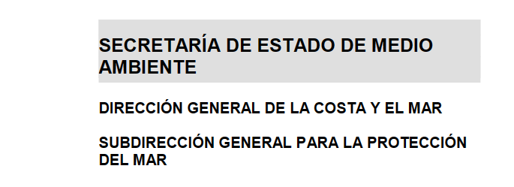

PROGRAMA de VIGILANCIA de BASURA MARINA en PLAYAS
FORMULARIO DE MUESTREO

 | Playa | ORRUA (GIPUZKOA)
 | Fecha del muestreo | 2023-01-24

Muestreador/a | Maria Ballesteros/Cécile Castellan/Idoia Fuertes
e-mail:

Muestreador/a
e-mail:

¿Ha sido viable la retirada de los objetos contabilizados?
 |  | Si
 |  | No
 | En caso negativo, indíquese el motivo:

Fecha de la última limpieza municipal de la playa: |  | Nunca |  | (Formato dd/mm/aaaa)

Ha sido necesaria la modificación circunstancial |  | Si |  | Razón:
de la localización del transecto de 100 m. |  | No

 | En caso afirmativo, indíquense el motivo
 | y las coordenadas:

¿Alguna de las siguientes condiciones afecta a los resultados del muestreo?
 |  | Viento
 |  | Lluvia
 |  | Nieve
 |  | Hielo
 |  | Niebla
 |  | Tormenta de arena
 |  | Marea excepcional

Se observaron animales marinos varados en playa |  |  | Si |  | Número de animales
 |  |  | No
 | Describa el animal o anote la especie, si es conocida:
 |  |  | Vivos | Muertos
 |  | Nº

 | Sexo del animal:
 | Edad del animal:
 | ¿Enmallado en basura?
 | Naturaleza del enmalle y tipo de basura:

¿Alguna circunstacia que afecte a los datos recogidos? |  |  | Si
 |  |  | No
 | Huellas (de la limpieza u otras)
 | Relleno reciente de la playa
 | Otras (especificar):

¿Algún evento que ocasione la presencia de tipos/cantidades inusuales de basura? |  |  |  |  |  | Si
 |  |  |  |  |  | No
 | Especificar:

Meteorología y estado de la mar: |  | Cielo nuboso. Viento de componente norte con fuerza 3 a 4, con intervalos de componente
 |  | este durante las horas centrales del día con fuerza 2 a 3. Originará marejadilla a marejada;
 |  | mar rizada a marejadilla durante las horas centrales del día. La mar de fondo del noroeste
 |  | levantará olas en torno a 1 m de altura.

